关系图
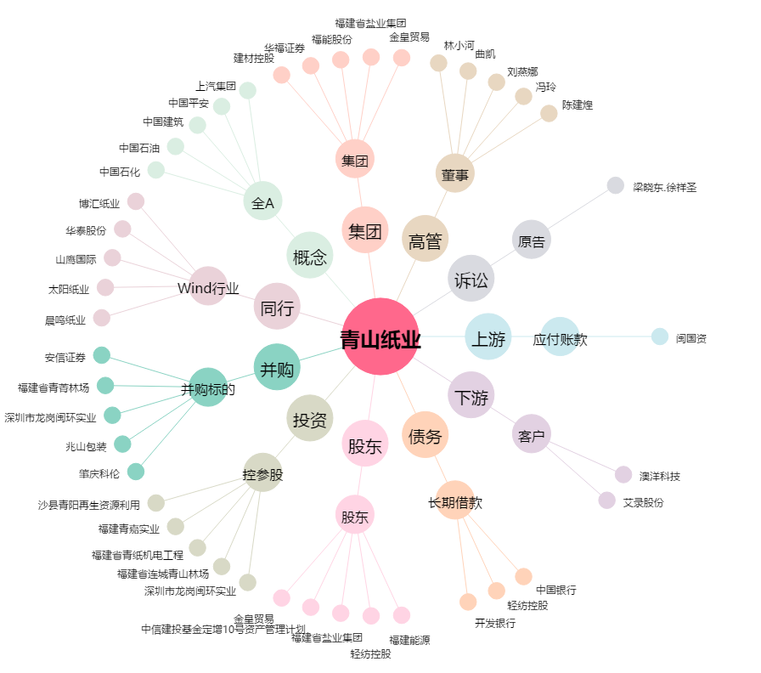
青山纸业[600103.SH] - 关系概览图

